2013
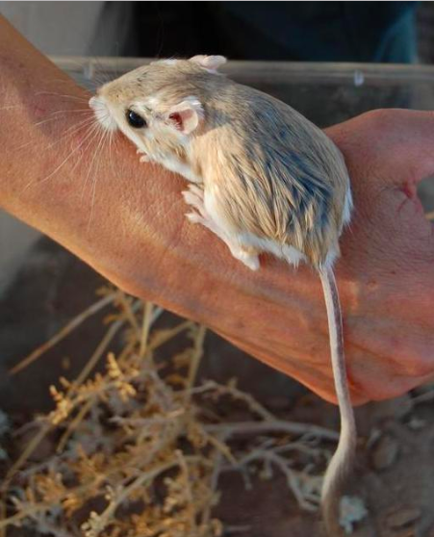
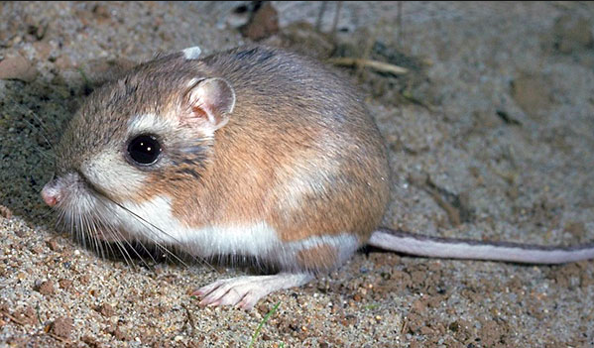
Saison 2013

Espèce: DM (Dipodomys merriami) |  |  |  | Espèce: DO (Dipodomys ordii)
Date de collecte | Site | Sexe (1=Masc, 2=Fem) | Poids | Date de collecte | Site | Sexe | Poids
2013-07-16 | 2 | 2 |  | 2013-08-19 | 8 | F | 52
2013-07-16 | 7 | 1 | 33g | 2013-10-17 | 3 | F | 33
2013-07-16 | 3 | 1 |  | 2013-10-17 | 3 | F | 50
2013-07-16 | 1 | 1 |  | 2013-10-17 | 17 | F | 48
2013-07-18 | 3 | 1 | 40g | 2013-10-17 | 17 | F | 31
2013-07-18 | 7 | 1 | 48g | 2013-10-18 | 8 | F | 41
2013-07-18 | 4 | 2 | 29g | 2013-11-12 | 1 | F | 44
2013-07-18 | 4 | 2 | 46g | 2013-11-12 | 1 | M | 48
2013-07-18 | 7 | 1 | 36g | 2013-11-14 | 8 | F | 39
2013-07-18 | 7 | 2 | 35g | 2013-12-10 | 9 | F | 40
2013-07-18 | 8 | 2 | 22g | 2013-12-10 | 1 | M | 45
2013-07-18 | 7 | 2 | 42g | 2013-12-11 | 8 | F | 41
2013-07-18 | 4 | 2 | 41g
2013-07-18 | 6 | 2 | 37g

